Summary
Category | Count
Passed | 9
Failed | 1
Skipped | 0
Total | 10
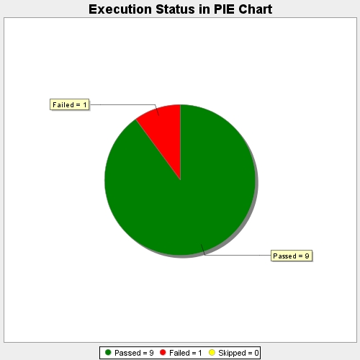
Start Time | 2021-01-04T12:34:07 IST
End Time | 2021-01-04T12:36:46 IST
Duration | 158229 ms

